Sheet1
Xây dựng chiến lược giao dịch cho GBPUSD theo Bollinger band

 | Mở đầu
 |  | GBPUSD là cặp tiền tệ
 |  | Nó là mối tương quan giữa các nền kinh tế với nhau
 |  | Do đó nó sẽ hoạt động khác với các cặp hàng hóa như XAUUSD
 |  | Xu hướng của nó có thể dài tính theo khung ngày, tuần, tháng nên khi vào lệnh cũng phải đánh theo xu hướng lớn thì khả năng chiến thắng cao hơn

 |  | Vì sao phải đánh theo xu hướng
 |  | Vì trong một xu hướng thì nó liên tục retest cái đỉnh hay cái đáy mới hình thành
 |  | Và khả năng phá vỡ cái đỉnh hay cái đáy mới đó là rất cao
 |  | Do đó nếu ta vào lệnh mà ngược xu hướng thì khả năng dính stoploss là rất cao

 | Chiến lược
 |  | Canh xu hướng và đánh theo xu hướng chính
 |  | Khung thời gian H4
 |  | Trong trend tăng thì ta sẽ chờ những pha sóng giảm và canh lệnh BUY
 |  | Trong trend giảm thì ta sẽ chờ những pha sóng tăng và canh lệnh SELL

 | Các bước
 |  | Đầu tiên ta phải xác định được xu hướng chính
 |  | Sau đó ta sẽ tìm điểm vào lệnh đúng xu hướng

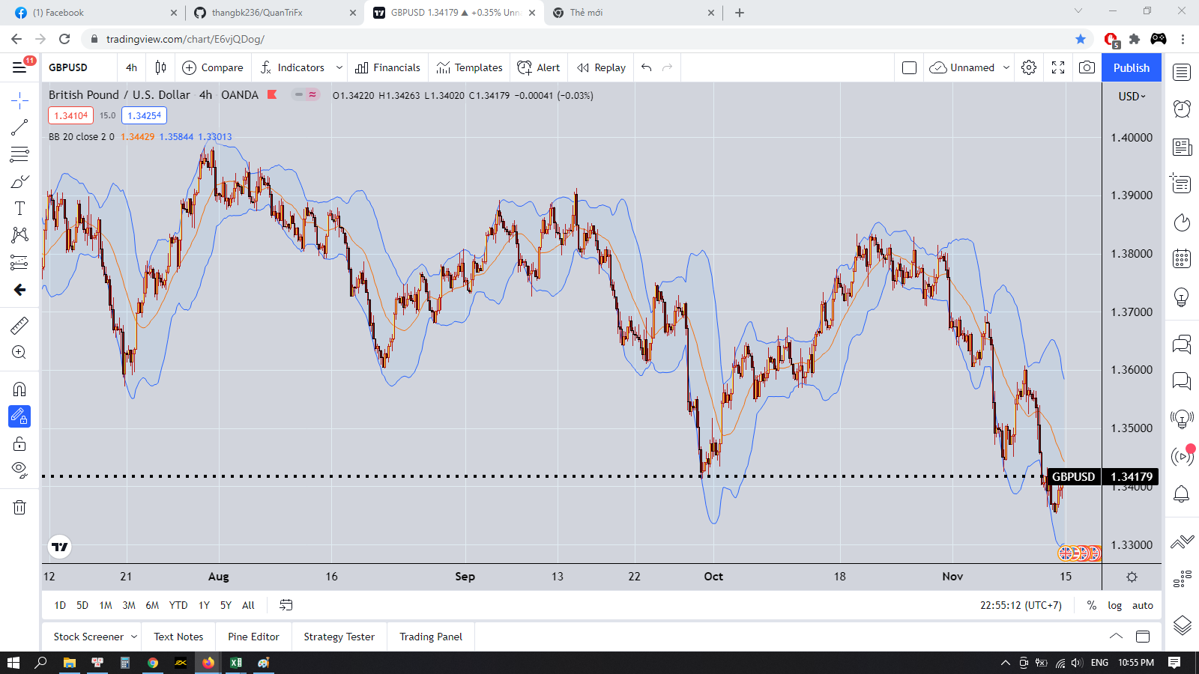

 | Đây là hình ảnh cặp GBPUSD ở khung H4
 | Công cụ hỗ trợ Bollinger band

 | Vậy ta làm thế nào để có thể xác định được xu hướng
 | Xu hướng tăng là có đáy sau cao hơn đáy trước, đỉnh sau cao hơn đỉnh trước
 | Xu hướng giảm là có đáy sau thấp hơn đáy trước, đỉnh sau thấp hơn đỉnh trước

 | Thế đáy hay đỉnh ta xác định như thế nào
 | Ta sẽ sử dụng quy luật sau
 | Khi giá đi từ dưới lên trên đường Bollinger band sẽ hình thành một đáy |  | Ta sẽ dùng đường ở giữa dài Bollinger band làm đường cơ sở để tính toán
 | Khi giá đi từ trên xuống dưới đường Bollinger band sẽ hình thành một đỉnh

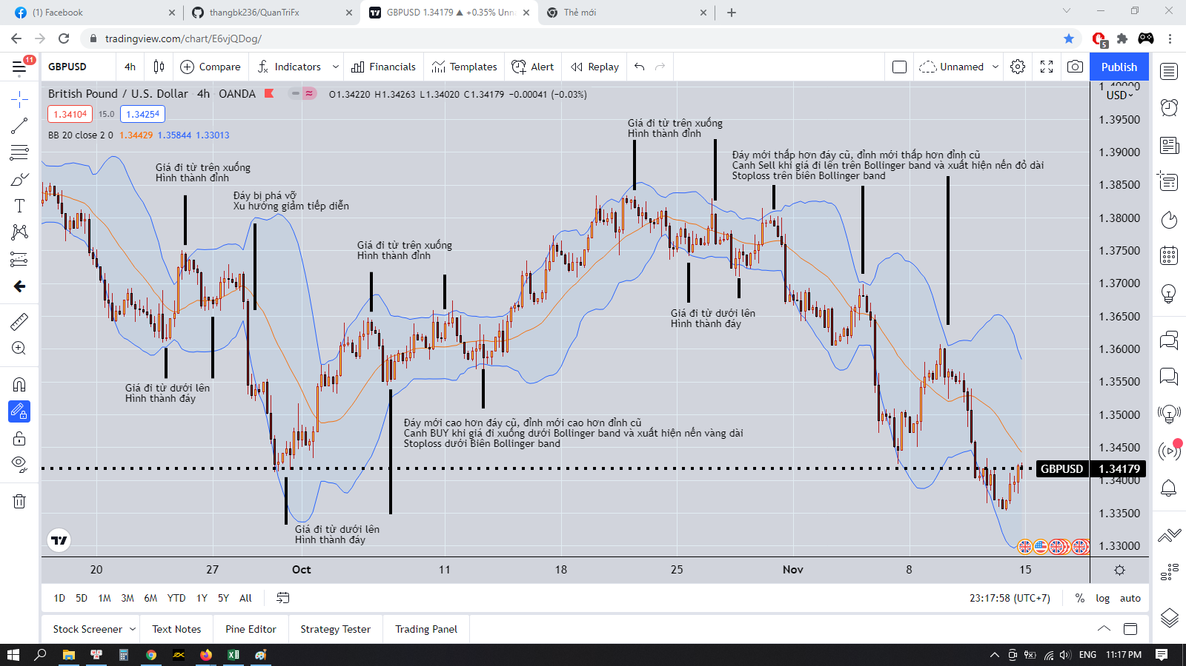

 | Khi mô hình tăng hoặc giảm xuất hiện thì ta chỉ việc vào lệnh theo xu hướng đó thôi,
 | Nghĩa là ta chờ trong một xu hướng giảm, thì xuất hiện mô hình tăng |  |  | Cũng tương tự như trong một xu hướng tăng, thì xuất hiện mô hình giảm
 | Thì ta sẽ vào lệnh BUY |  |  | Thì ta sẽ vào lệnh SELL
 | Chứ nếu mô hình tăng mà chạy được một thời gian rồi ta mới vào lệnh thì khả năng nó sẽ chuyển sang mô hình giảm thì ta sẽ dính ngay đu đỉnh
 | Quan trọng là ăn được phần bụng của xu hướng như bài phân tích cặp XAUUSD
 | Chúng ta phải kiên nhẫn chờ đợi, khi mà mô hình đó xuất hiện thì chúng ta chỉ việc vào lệnh
 | Nếu mô hình chưa xuất hiện thì đừng cố gắng vào lệnh bắt đỉnh hay bắt đáy, do khả năng bị quét cháy tk là rất cao

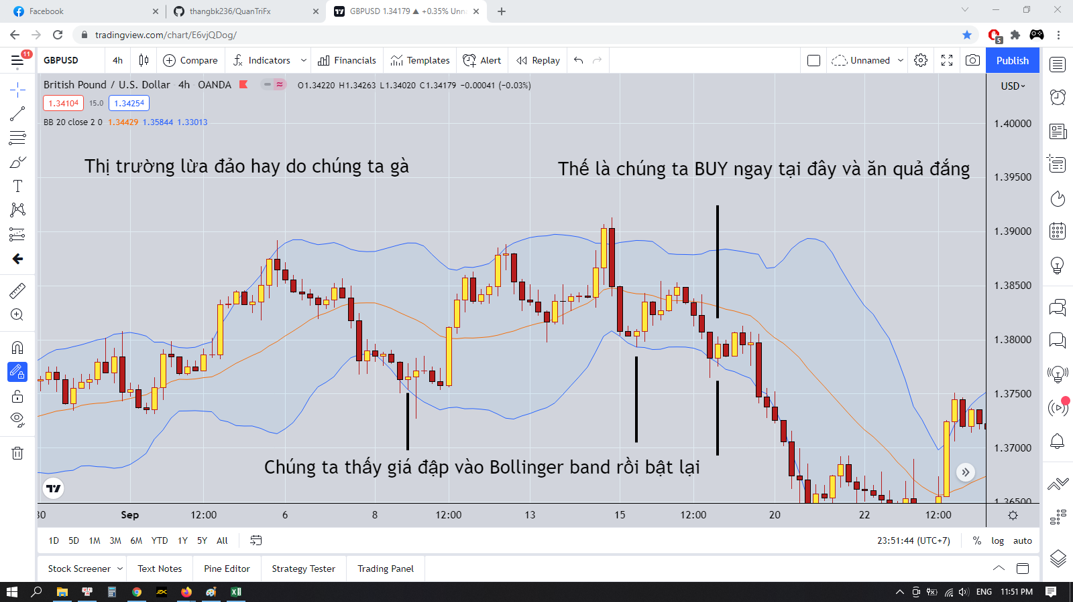

 | Thị trường lừa đảo hay do chúng ta gà
 | Chỉ cần đặt Stoploss thôi là chúng ta đã chiến thắng thị trường 50% rồi, 50% còn lại ở hình dưới

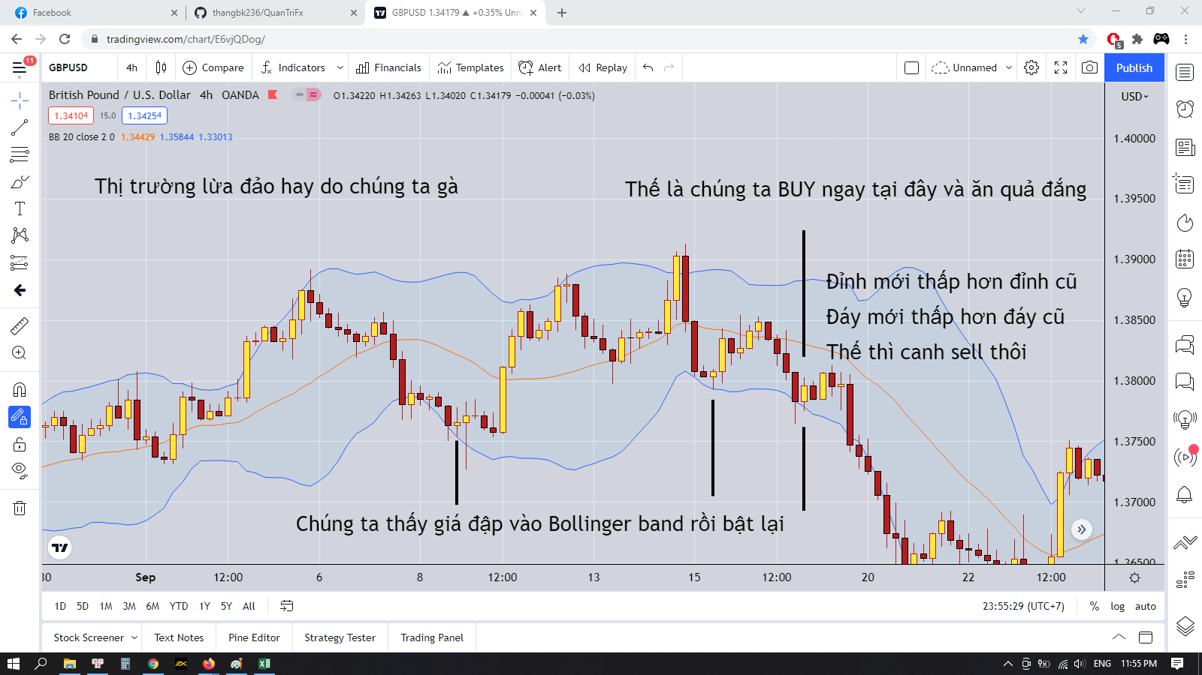

 | Chú ý nha, mỗi lần giá chạm vào các dải Bollinger band và có nến đảo chiều ở đó thì chúng ta phải xem mô hình của xu hướng còn đúng không để vào lệnh nha

 | Nhớ là khi vào lệnh phải đặt stoploss đó

 | Trong một xu hướng tăng, không vào lệnh khi một cao trào tăng xuất hiện mà phải chờ sóng hồi xuống dưới rồi xuất hiện vùng hỗ trợ thì mới được vào lệnh BUY
 | Trong một xu hướng giảm, không vào lệnh khi một cao trào giảm xuất hiện mà phải chờ sóng hồi lên trên rồi xuất hiện vùng kháng cự thì mới vào lệnh SELL

 | Takeprofit ở cái đỉnh hay cái đáy mới hình thành
 | Stoploss ở dưới cái ngưỡng kháng cự hay hỗ trợ của sóng hồi

